软件架构
notity_ui
通过传递packet对象，提供：
针对一般消息：name，val，例如页面2 log_lte_ml1_serving_cell_meas_and_eval
针对信令：xml，例如页面3 sib1/2/3/5

ui
控制+显示

log_decoder

ui_cmd_rsp
cmd_code_log_packet

ui_cmd_agent
ui_cmd_agent

libqcd.so

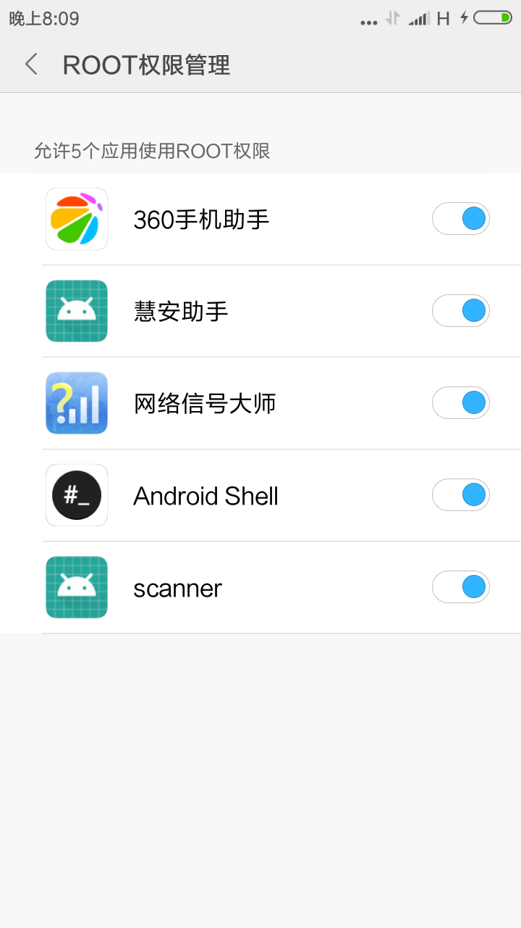
常见问题排查：
1 | libqcd.so是否正常运行： adb shell su ps | grep qcd 结果：root 23366 23363 5100 1244 diagchar_r 00ef609410 S /data/data/com.wisec.scanner/lib/libqcd.so
2 | 确保root权限。对于小米UI，需要在ROOT权限管理中，设置scanner拥有root权限。
3 | 获取更多的debug信息，public static boolean is_debug_on = true;

开发环境
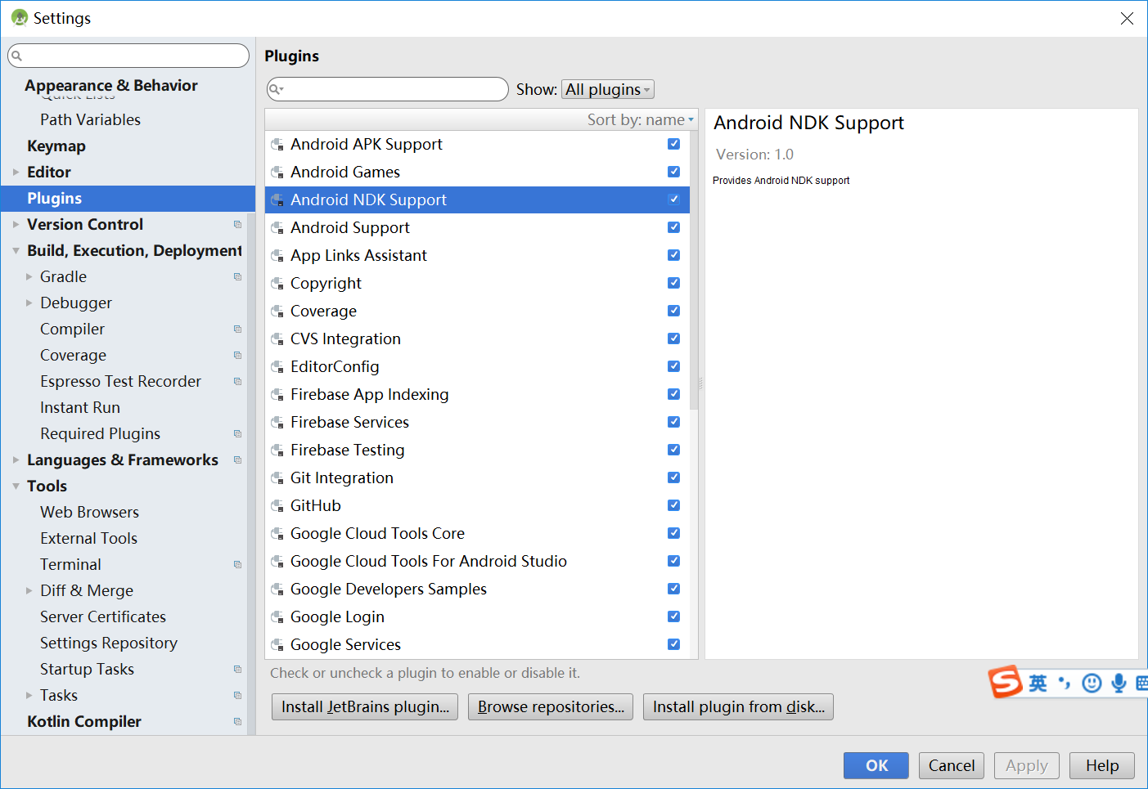
android studio 3.0.1
ndk support

页面4_重选参数
关于重选参数如下面表所示：红色部分是由信息采集模块采集并导入给UI，蓝色字体部分是UI根据导入计算并输出相应结果。 |  |  |  |  |  |  |  | v1实现情况 | v1实现对接
 |  |  |  |  |  |  |  | B1C0->sib3已实现 | 解码类：log_lte_rrc_ota SIB_MASK_IN_SI标志sib类型。Bitmask of SIBS contained in SI for BCCH_DL_SCH. 0 for other PDUs. 对于sib2和3，SIB Mask in SI = 0x0C(1100) 使用方式： 每次收到此packet后，packet.get_field("SIB_MASK_IN_SI");从value_int获取sib类型，调用java xml库解释packet.decoded_xml文件，更新B0C0->SIB3相关信息。 sib23 xml示例（packet.decoded_xml内容）： <packet> <proto name="geninfo" pos="0" showname="General information" size="51"> <field name="num" pos="0" show="0" showname="Number" value="0" size="51"/> <field name="len" pos="0" show="51" showname="Frame Length" value="33" size="51"/> <field name="caplen" pos="0" show="51" showname="Captured Length" value="33" size="51"/> <field name="timestamp" pos="0" show="Jan 1, 1970 08:00:00.000000000 CST" showname="Captured Time" value="0.000000000" size="51"/> </proto> <proto name="frame" showname="Frame 0: 51 bytes on wire (408 bits), 51 bytes captured (408 bits)" size="51" pos="0"> <field name="frame.encap_type" showname="Encapsulation type: USER 1 (46)" size="0" pos="0" show="46"/> <field name="frame.number" showname="Frame Number: 0" size="0" pos="0" show="0"/> <field name="frame.len" showname="Frame Length: 51 bytes (408 bits)" size="0" pos="0" show="51"/> <field name="frame.cap_len" showname="Capture Length: 51 bytes (408 bits)" size="0" pos="0" show="51"/> <field name="frame.marked" showname="Frame is marked: False" size="0" pos="0" show="0"/> <field name="frame.ignored" showname="Frame is ignored: False" size="0" pos="0" show="0"/> <field name="frame.protocols" showname="Protocols in frame: user_dlt:data" size="0" pos="0" show="user_dlt:data"/> </proto> <proto name="user_dlt" showname="DLT: 148, Payload: aww (Automator Wireshark Wrapper)" size="51" pos="0"/> <proto name="aww" showname="Automator Wireshark Wrapper" size="51" pos="0"> <field name="aww.proto" showname="Protocol: 203" size="4" pos="0" show="203" value="000000cb"/> <field name="aww.data_len" showname="Data length: 43" size="4" pos="4" show="43" value="0000002b"/> </proto> <proto na
导入UI参数 |  |  |  | UI导出结果 |  |  |  | B1C0->sib5已实现 | 解码类：log_lte_rrc_ota SIB_MASK_IN_SI标志sib类型。Bitmask of SIBS contained in SI for BCCH_DL_SCH. 0 for other PDUs. 对于sib5，SIB Mask in SI = 0x20(0b100000) 使用方式： 每次收到此packet后，packet.get_field("SIB_MASK_IN_SI");从value_int获取sib类型， 然后调用java xml库解释packet.decoded_xml文件，更新B0C0->SIB5相关信息。 sib5 xml示例（packet.decoded_xml内容）： <packet> <proto name="geninfo" pos="0" showname="General information" size="69"> <field name="num" pos="0" show="0" showname="Number" value="0" size="69"/> <field name="len" pos="0" show="69" showname="Frame Length" value="45" size="69"/> <field name="caplen" pos="0" show="69" showname="Captured Length" value="45" size="69"/> <field name="timestamp" pos="0" show="Jan 1, 1970 08:00:00.000000000 CST" showname="Captured Time" value="0.000000000" size="69"/> </proto> <proto name="frame" showname="Frame 0: 69 bytes on wire (552 bits), 69 bytes captured (552 bits)" size="69" pos="0"> <field name="frame.encap_type" showname="Encapsulation type: USER 1 (46)" size="0" pos="0" show="46"/> <field name="frame.number" showname="Frame Number: 0" size="0" pos="0" show="0"/> <field name="frame.len" showname="Frame Length: 69 bytes (552 bits)" size="0" pos="0" show="69"/> <field name="frame.cap_len" showname="Capture Length: 69 bytes (552 bits)" size="0" pos="0" show="69"/> <field name="frame.marked" showname="Frame is marked: False" size="0" pos="0" show="0"/> <field name="frame.ignored" showname="Frame is ignored: False" size="0" pos="0" show="0"/> <field name="frame.protocols" showname="Protocols in frame: user_dlt:data" size="0" pos="0" show="user_dlt:data"/> </proto> <proto name="user_dlt" showname="DLT: 148, Payload: aww (Automator Wireshark Wrapper)" size="69" pos="0"/> <proto name="aww" showname="Automator Wireshark Wrapper" size="69" pos="0"> <field name="aww.proto" showname="Protocol: 203" size="4" pos="0" show="203" value="000000cb"/> <field name="aww.data_len" showname="Data length: 61" size="4" pos="4" show="61" value="0000003d"/> </proto> <prot

广播消息 | 频点号 | 参数名 | 参数取值 |  | 输出项名称 | 输出项结果 | 单位
消息号B0C0->SIB1 | 37900 | q-RxLevMin | -64 | 服务小区 | 接入服务小区的最小电平 | -128 | dBm
 |  | P-Max | 23
消息号B0C0->SIB3 | 37900 | q-Hyst | 3 |  | 同频重选启动测量门限 | Ms<-74 | dBm
 |  | s-NonIntraSearch | 16
 |  | threshServingLow | 0 |  | 异频重选启动测量门限（低优先级测高优先级始终测） | Ms<-96 | dBm
 |  | cellReselectionPriority | 6
 |  | q-RxLevMin | -64 |  | 同等优先级重选门限 | Mn-Ms>3 | dB
使用说明
1、Ms和Mn分别表示服务小区和邻区的RSRP信号场强值；
2、在使用《LTE重选策略分析工具表》时，只需要将路测获得的系统广播消息按照对应名称的取值导入本表的相应位置（包括频点和参数取值两项），并按Enter键确认即可自动获得分析结果。
--若仅需要获取服务小区的同频和异频启动测量门限，仅仅需要输入SIB1中的q-RxLevMin和SIB3中的s-NonIntraSearch、s-IntraSearch即可。当然，同时需要输入对应广播的小区的频点号。
--对于SIB5的异频点重选列表，本表制定预制了7个异频点广播参数的情况，应用时按照广播的频点顺序输入，即可以获得服务小区对各个异频点的重选策略。
--请在使用前，将本次广播不存在的参数取值删除，避免分析结果发生偏差。
--SIB1、SIB3、SIB4的频点号，务必填写为服务小区的频点号，即谁下发广播，就填写谁的频点号。
 |  | P-Max | 23
 |  | s-IntraSearch | 27 |  | 服务频点的重选优先级 | 6
 |  | t-ReselectionEUTRA | 1
消息号B0C0->SIB5_1 | 38950 | q-RxLevMin | -64 | 从37900到38950的重选相关 | 从37900到38950的重选策略 | 同等优先级重选
 |  | P-Max | 23
 |  | t-ReselectionEUTRA | 1 |  |  |  | dBm
 |  | threshX-High | 13 |  | 同等优先级重选门限 | Mn-Ms>3 | dB
 |  | threshX-Low | 6 |  |  |  | dBm
 |  | cellReselectionPriority | 6
 |  | q-OffsetFreq | 0 |  | 38950的重选优先级 | 6
消息号B0C0->SIB5_2 | 38400 | q-RxLevMin | -61 | 从37900到38400的重选相关 | 从37900到38400的重选策略 | 低优先级重选
 |  | P-Max | 23
 |  | t-ReselectionEUTRA | 1 |  |  |  | dBm
 |  | threshX-High | 11 |  |  |  | dB
 |  | threshX-Low | 4 |  | 低优先级重选门限 | Ms<-128 , Mn>-114 | dBm
 |  | cellReselectionPriority | 4
 |  | q-OffsetFreq | 2 |  | 38400的重选优先级 | 4
消息号B0C0->SIB5_3 | 1650 | q-RxLevMin | -64 | 从37900到1650的重选相关 | 从37900到1650的重选策略 | 低优先级重选
 |  | P-Max | 23
 |  | t-ReselectionEUTRA | 1 |  |  |  | dBm
 |  | threshX-High | 11 |  |  |  | dB
 |  | threshX-Low | 11 |  | 低优先级重选门限 | Ms<-128 , Mn>-106 | dBm
 |  | cellReselectionPriority | 0
 |  | q-OffsetFreq | 2 |  | 1650的重选优先级 | 0
消息号B0C0->SIB5_4 | 1825 | q-RxLevMin | -64 | 从37900到1825的重选相关 | 从37900到1825的重选策略 | 低优先级重选
 |  | P-Max | 23
 |  | t-ReselectionEUTRA | 1 |  |  |  | dBm
 |  | threshX-High | 11 |  |  |  | dB
 |  | threshX-Low | 11 |  | 低优先级重选门限 | Ms<-128 , Mn>-106 | dBm
 |  | cellReselectionPriority | 0
 |  | q-OffsetFreq | 2 |  | 1825的重选优先级 | 0
消息号B0C0->SIB5_5 |  | q-RxLevMin
 |  | P-Max
 |  | t-ReselectionEUTRA |  |  |  |  | dBm
 |  | threshX-High |  |  |  |  | dB
 |  | threshX-Low |  |  |  |  | dBm
 |  | cellReselectionPriority
 |  | q-OffsetFreq
消息号B0C0->SIB5_6 |  | q-RxLevMin
 |  | P-Max
 |  | t-ReselectionEUTRA |  |  |  |  | dBm
 |  | threshX-High |  |  |  |  | dB
 |  | threshX-Low |  |  |  |  | dBm
 |  | cellReselectionPriority
 |  | q-OffsetFreq
消息号B0C0->SIB5_7 |  | q-RxLevMin
 |  | P-Max
 |  | t-ReselectionEUTRA |  |  |  |  | dBm
 |  | threshX-High |  |  |  |  | dB
 |  | threshX-Low |  |  |  |  | dBm
 |  | cellReselectionPriority
 |  | q-OffsetFreq

